Feuil1
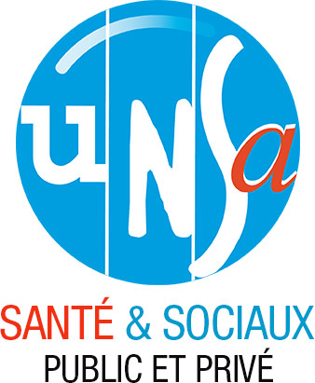

UNSA | INTITULE DU SYNDICAT CHBLDFV

ADRESSE | 1 Boulevard D'Argonne 55000 BAR LE DUC

COMPTES ANNUELS- EXERCICE 2025

